关系图
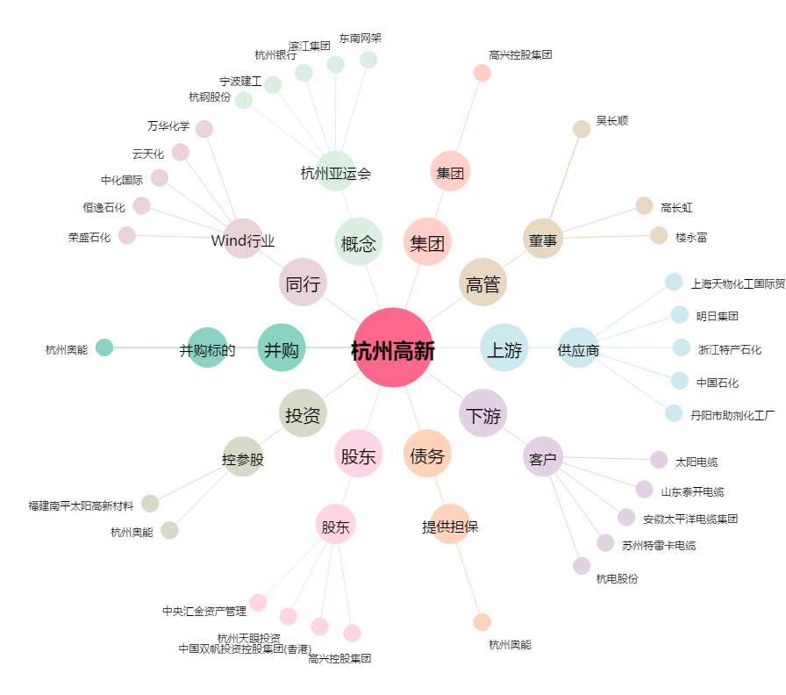
杭州高新[300478.SZ] - 关系概览图

